Feuil1
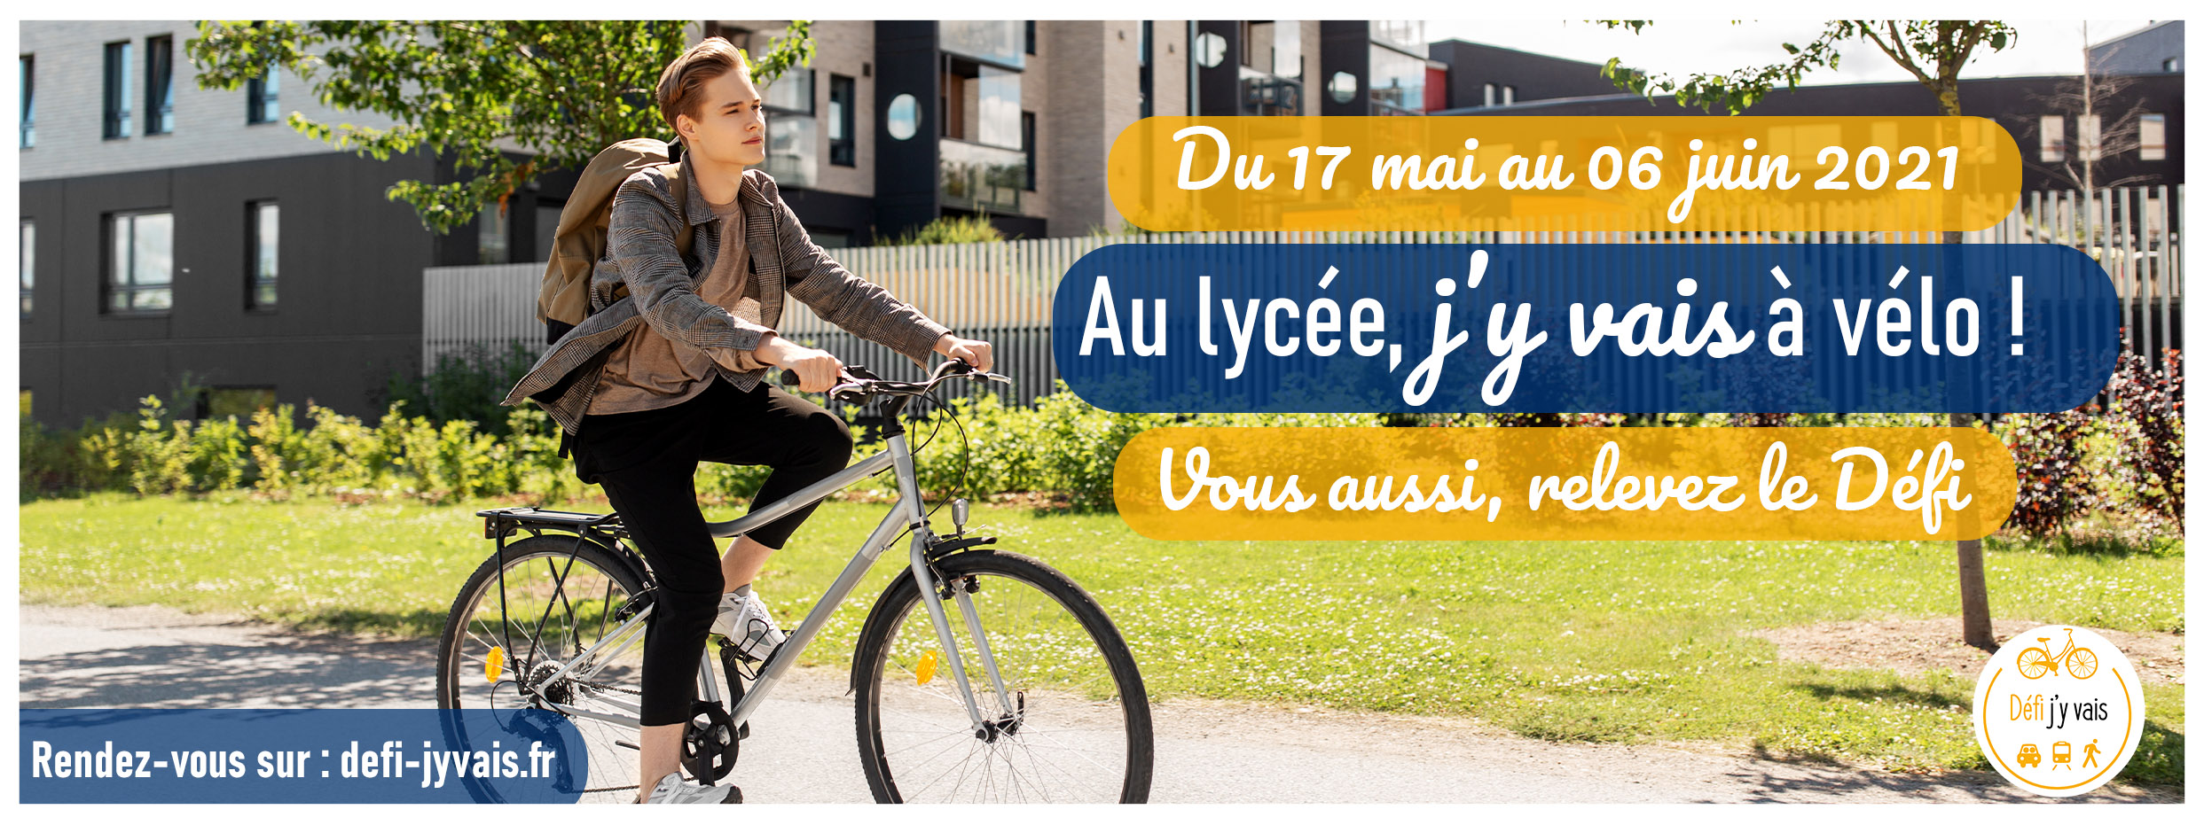

 | Etablissement
 | Commune
 | Territoire

 | Nom
 | Prénom

 | Inscrire dans ce tableau le nombre d'élèves ou de personnes ayant participé pour chacune des journées et selon le mode de déplacement utilisé. Les kilomètres parcourus sont facultatifs ... mais ils comptent pour la dotation versée dans le cadre de l'action solidaire du Défi !
 | Pour toute question, veuillez contacter votre référent d'établissement : |  | (prénom /nom du référent)

 |  |  | Vélo (vélo à assistance électrique / adultes) | Kms parcourus (facultatif … mais conseillé)
 |  |  | Nbre participants à vélo
 |  | 2021-05-17
 |  | 2021-05-18
 | Semaine Européenne de la Mobilité | 2021-05-19
 |  | 2021-05-20
 |  | 2021-05-21
 |  | 2021-05-22
 |  | 2021-05-23
 |  | 2021-05-24
 |  | 2021-05-25
 |  | 2021-05-26
 |  | 2021-05-27
 |  | 2021-05-28
 |  | 2021-05-29
 |  | 2021-05-30
 |  | 2021-05-31
 |  | 2021-06-01
 |  | 2021-06-02
 |  | 2021-06-03
 |  | 2021-06-04
 |  | 2021-06-05
 |  | 2021-06-06

 |  | Total Défi | 0 | 0

 | à transmettre dès que possible à votre référent d'établissement et au plus tard avant le xx juin 2021 - 12 h

